案例
 |  |  |  |  |  |  |  |  |  |  |  |  |  |  |  |  |  |  |  |  |  |  |  | 评估通知单
序号 | 所在区县 | 居住区名 | 楼号 | 单元 | 门牌号 | 开发商(产权人) | 面积M2 | 第几层 | 楼户型 | 套内建 | 单元住宅类型 | 成交总价 | 成交单价 | 评估总额 | 评估总额(万元) | 单价(元/M2) | 交付时间 | 合同类型 | 合同特定编号 | 合同编号 | 出卖人 | 层高（米） | 交易日期 | 出具日期 | 朝向
2002-22-P-01803 | 崇文区 | 望陶园 | 3#楼 | 5层 | 508号 | 北京一商集团有限责任公司房地产开发分公司 | 86.07 | 5 | 二室一厅一卫一厨 | 67.99 | 复式、普通√、跃层、错层 | 426047 | 4950 | 42.17 | 421700 | 4900 | 2002-05-31 | 合同 | N | 143227 | 北京一商集团有限责任公司房地产开发分公司 | 2.70 | 2002-04-10
2002-22-P-01886 | 崇文区 | 望陶园 | 5座 | 11层 | 1107号 | 北京一商集团有限责任公司房地产开发分公司 | 89.92 | 11 | 二室一厅一卫一厨 | 72.96 | 复式、普通√、跃层、错层 | 462908 | 5148 | 45.82 | 458200 | 5096 | 2001-12-31 | 合同 | N | 143221 | 北京一商集团有限责任公司房地产开发分公司 | 2.70 | 2002-04-08
2002-22-P-01906 | 崇文区 | 望陶园 | 3#楼 | 13层 | 1309号 | 北京一商集团有限责任公司房地产开发分公司 | 85.08 | 13 | 二室一厅一卫一厨 | 67.21 | 复式、普通√、跃层、错层 | 429569 | 5049 | 42.54 | 425400 | 5000 | 2002-05-31 | 合同 | N | 143229 | 北京一商集团有限责任公司房地产开发分公司 | 2.70 | 2002-04-10
2002-22-P-01991 | 崇文区 | 望陶园 | 4#楼 | 17层 | 1705号 | 北京一商集团有限责任公司房地产开发分公司 | 93.9 | 17 | 二室二厅一卫一厨 | 76.19 | 复式、普通√、跃层、错层 | 494553 | 5266.8 | 48.96 | 489600 | 5215 |  | 合同 | N | 143144 | 北京一商集团有限责任公司房地产开发分公司 | 2.70 | 2002-04-15
2002-22-P-02042 | 崇文区 | 望陶园 | 5#楼 | 17层 | 1706号 | 北京一商集团有限责任公司房地产开发分公司 | 93.9 | 17 | 二室二厅一卫一厨 | 76.19 | 复式、普通√、跃层、错层 | 495482 | 5276.7 | 49.05 | 490500 | 5224 | 现房 | 合同 | N | 143143 | 北京一商集团有限责任公司房地产开发分公司 | 2.70 | 2002-04-15
2002-22-P-02384 | 崇文区 | 望陶园 | 4#楼 | 17层 | 1706号 | 北京一商集团有限责任公司房地产开发分公司 | 93.9 | 17 | 二室二厅一卫一厨 | 76.19 | 复式、普通√、跃层、错层 | 494553 | 5266.8 | 48.96 | 489600 | 5215 |  | 合同 | N | 143153 | 北京一商集团有限责任公司房地产开发分公司 | 2.70 | 2002-04-25
2002-22-P-02524 | 崇文区 | 望陶园 | 3#楼 | 16层 | 1608号 | 北京一商集团有限责任公司房地产开发分公司 | 86.07 | 16 | 二室一厅一卫一厨 | 67.99 | 复式、普通√、跃层、错层 | 429455 | 4989.6 | 42.51 | 425100 | 4940 | 2002-05-31 | 合同 | N | 143131 | 北京一商集团有限责任公司房地产开发分公司 | 2.70 | 2002-04-27
2002-22-P-02628 | 崇文区 | 望陶园 | 4#楼 | 15层 | 1506号 | 北京一商集团有限责任公司房地产开发分公司 | 93.9 | 15 | 二室二厅一卫一厨 | 76.19 | 复式、普通√、跃层、错层 | 484562 | 5160.4 | 47.96 | 479600 | 5108 | 现房 | 合同 | N | 143130 | 北京一商集团有限责任公司房地产开发分公司 | 2.70 | 2002-04-12
2002-22-P-02657 | 崇文区 | 望陶园 | 4座 | 15层 | 07号 | 北京一商集团有限责任公司房地产开发分公司 | 89.92 | 15 | 二室一厅一卫一厨 | 72.96 | 复式、普通√、跃层、错层 | 473591 | 5266.8 | 45.65 | 456500 | 5077 | 2001-11-15 | 合同 | N | 143157 | 北京一商集团有限责任公司房地产开发分公司 | 2.70 | 2002-05-12
2002-22-P-03117 | 崇文区 | 望陶园 | 3座 | 18层 | 1805号 | 北京一商集团有限责任公司房地产开发分公司 | 85.08 | 18 | 二室一厅一卫一厨 | 67.21 | 复式、普通√、跃层、错层 | 419461 | 4930.2 | 41.51 | 415100 | 4880 | 2002-05-31 | 合同 | N | 143175 | 北京一商集团有限责任公司房地产开发分公司 | 2.70 | 2002-05-25
2002-22-P-03724 | 崇文区 | 望陶园 | 3座 | 11层 | 1107号 | 北京一商集团有限责任公司房地产开发分公司 | 82.42 | 11 | 二室一厅一卫一厨 | 65.11 | 复式、普通√、跃层、错层 | 392400 | 4760.98 | 38.81 | 388100 | 4710 | 2002-05-31 | 合同 | N | 170542 | 北京一商集团有限责任公司房地产开发分公司 | 2.70 | 2002-06-20
2002-22-P-04215 | 崇文区 | 望陶园 | 3座 | 18层 | 1804号 | 北京一商集团有限责任公司房地产开发分公司 | 86.07 | 18 | 二室一厅一卫一厨 | 67.99 | 复式、普通√、跃层、错层 | 415821 | 4831.2 | 41.14 | 411400 | 4780 | 2002-05-31 | 合同 | N | 170527 | 北京一商集团有限责任公司房地产开发分公司 | 2.70 | 2002-06-18 | 2002-07-16 | 北
2002-22-P-04579 | 崇文区 | 望陶园 | 5座 | 17层 | 1707号 | 北京一商集团有限责任公司房地产开发分公司 | 89.92 | 17 | 二室一厅一卫一厨 | 72.96 | 复式、普通√、跃层、错层 | 461128 | 5128.2 | 45.66 | 456600 | 5078 | 2001-12-31 | 合同 | N | 170502 | 北京一商集团有限责任公司房地产开发分公司 | 2.70 | 2002-07-17 | 2002-08-05 | 西南
2002-22-P-04721 | 崇文区 | 望陶园 | 3座 | 13层 | 1311号 | 北京一商集团有限责任公司房地产开发分公司 | 86.07 | 13 | 二室一厅一卫一厨 | 67.99 | 复式、普通√、跃层、错层 | 421786 | 4900.5 | 41.74 | 417400 | 4850 | 2002-05-31 | 合同 | N | 170504 | 北京一商集团有限责任公司房地产开发分公司 | 2.70 | 2002-07-19 | 2002-08-07 | 南
2002-22-P-04922 | 崇文区 | 望陶园 | 3座 | 16层 | 1609号 | 北京一商集团有限责任公司房地产开发分公司 | 85.08 | 16 | 二室一厅一卫一厨 | 67.21 | 复式、普通√、跃层、错层 | 432938 | 5088.6 | 42.86 | 428600 | 5038 | 2002-05-31 | 合同 | N | 170508 | 北京一商集团有限责任公司房地产开发分公司 | 2.70 | 2002-07-19 | 2002-08-19 | 东南
2002-21-P-00289 | 崇文区 | 永外管村10号院永合馨居 |  | 五单元 | 5112号 | 北京强佑房地产开发公司 | 77.17 | 11 | 一室一厅一卫一厨 | 63.4 | 复式、普通√、跃层、错层 | 397031 | 5144.89 | 39.27 | 392700 | 5090 | 2002-03-01 | 合同 | N | 088536 | 北京强佑房地产开发公司 | 2.70 | 2002-03-02
2002-22-P-01734 | 崇文区 | 永外管村10号院永合馨居 |  | 五单元 | 5032号 | 北京强佑房地产开发公司 | 118.03 | 3 | 二室一厅二卫一厨 | 96.97 | 复式、普通√、跃层、错层 | 544384 | 4612.25 | 53.82 | 538200 | 4560 | 2002-01-31 | 合同 | N | 088534 | 北京强佑房地产开发公司 | 2.70 | 2002-02-24
2002-2-2-0061 | 崇文区 | 管村12号住宅 | 4幢 | 14层 | 1404号 | 北京建予房地产开发有限责任公司 | 95.19 | 14 | 二室一厅一卫一厨 | 77.63 | 复式、普通√、跃层、错层 | 488991 | 5137 | 48.40 | 484000 | 5085
2002-22-P-05057 | 崇文区 | 管村12号 | 4号楼 |  | 1205号 | 北京建予房地产开发有限责任公司 | 105.69 | 12 | 二室二厅一卫一厨 | 86.19 | 复式、普通√、跃层、错层 | 512597 | 4850 | 50.73 | 507300 | 4800 | 2002-11-01 | 自制合同 |  | NJY015 | 北京建予房地产开发有限责任公司 | 2.70 | 2002-08-10 | 2002-08-23

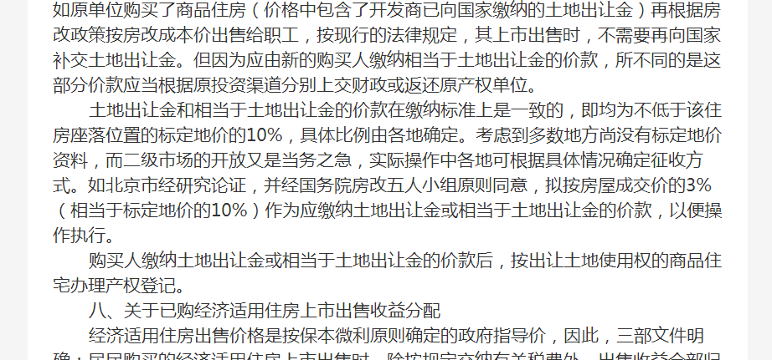

土地案例
